Sheet1
Aborted_connects | 尝试连接MySQL服务器失败的次数
Aborted_clients | 由于客户端在没有正确关闭连接的情况下死亡而中止的连接数(已成功连接且断开)
Com_insert | 执行insert操作次数
Com_update | 执行update操作次数
Com_delete | 执行delete操作次数
Com_select | 执行select操作次数
tps:(Com_commit+Com_rollback)/interval | tps
qps:Questions/interval | qps

Innodb_rows_inserted | innodb表执行insert操作影响的行数
Innodb_rows_updated | innodb表执行update操作影响的行数
Innodb_rows_deleted | innodb表执行delete操作影响的行数
Innodb_rows_read | innodb表执行select操作影响的行数

Innodb_buffer_pool_pages_data | 缓冲池中包含数据的页数（包含脏页和干净页）
Innodb_buffer_pool_pages_free | 缓冲池中的空页数
Innodb_buffer_pool_pages_dirty | 缓冲池中的脏页数
Innodb_buffer_pool_pages_flushed | 缓冲池中已经刷盘的页数

Innodb_data_reads | 从物理文件读取的次数
Innodb_data_writes | 向物理文件中写入的次数
Innodb_data_read | 从物理文件读取的总字节数
Innodb_data_written | 向物理文件写入的总字节数

Innodb_os_log_fsyncs | 向日志文件完成fsync()写次数
Innodb_os_log_written | 向日志文件写入的总字节数

Threads_connected | 当前已经建立的连接数，该值=show processlist
Threads_created | 为处理超出thread_cache_size的连接创建线程数
Threads_running | 非sleep状态的线程数
Threads_cached | 线程缓存中的线程数（目前都是0）
thread_cache_hit:=1-(Threads_created/Connections) | 线程缓存率，如果thread_cached=0且threads_created不断增大，考虑改大thread_cache_size

Bytes_received | 从所有客户端接收的字节数
Bytes_sent | 向所有客户端发送的字节数

Rpl_semi_sync_master_tx_avg_wait_time | master节点等待每个事务的平均时间（毫秒）
Rpl_semi_sync_master_no_tx | master未成功确认的事务数，未成功接收到slave ack的事务数
Rpl_semi_sync_master_yes_tx | master成功确认的事务数
Rpl_semi_sync_master_no_times | 从半同步降级为异步的次数

Rpl_semi_sync_master_status | 主节点上的半同步复制状态
Rpl_semi_sync_slave_status | 从节点上的半同步复制状态

Binlog_cache_disk_use | 超过binlog_cache_size而使用临时文件来存储的事务数

**variables:**

Master_Host | 主节点host
Master_User | 主节点复制用户
Master_Port | 主节点端口
Master_Server_Id | 主节点server_id

binlog_format | binlog模式:row,statement,mix
max_binlog_cache_size | binlog可以使用的最大缓存大小，18446744073709547520
max_binlog_size | binlog单个日志文件大小
sync_binlog | binlog刷盘机制(=0，commit提交后写入os buffer,不同步刷，=1，commit提交后写入os buffer,调用fsync()同步刷盘，=N，执行N个事务后写入os buffer,调用fsync()同步刷盘)
max_connect_errors | 多个连接请求未成功而中断的次数超过该参数值，则服务器会阻止该客户端继续连接。取消阻止使用flush host命令将错误计数清零
max_connections | 最大并发连接数
max_user_connections | 同一用户允许的最大连接数(0表示无限)
max_used_connections | 自服务器启动以来的最高连接数
open_files_limit | mysqld可用的最大文件描述符数目
table_definition_cache | 可以存储在定义高速缓存中的表定义（来自.frm文件）的数量
Select_scan | 全表扫描次数
Select_full_join | 没有使用索引的join次数
Slow_queries | 超过long_query_time秒的查询数

rpl_semi_sync_master_timeout | 半同步降级为异步超时时间

Slave_IO_Running | 从库io线程运行状态
Slave_SQL_Running | 从库SQL线程运行状态

table_open_cache | table高速缓存的数量，缓存表的文件描述符，open_tables=table_open_cache且opened_tables不断增大，则需要增大该值
thread_cache_size | 线程缓存数
Opened_tables | 打开表的数量，该值过大，则表示table_open_cache设置过小
Created_tmp_disk_tables | 在磁盘上创建临时表的数量
Created_tmp_tables | 创建临时表的数量（在磁盘上和内存中）

innodb_adaptive_flushing | 指定是否根据工作负载动态调整InnoDB缓冲池中刷新脏页的速率 | innodb 刷新脏页规则： 1，当超过innodb_max_dirty_pages_pct设定的值时， 2，重做日志ib_logfile文件写满时， 3，机器空闲的时候。
innodb_adaptive_hash_index | 是否启用或禁用InnoDB自适应哈希索引
innodb_buffer_pool_size | innodb缓冲池大小
innodb_file_per_table | 使用独立表空间
innodb_flush_log_at_trx_commit | 控制是否在事务提交时刷新redolog,0:每秒刷日志，写入os buffer,并且fsync()落盘。1：commit刷日志，写入os buffer,并且fsync()并且落盘，2：commit刷日志，不会立即落盘。
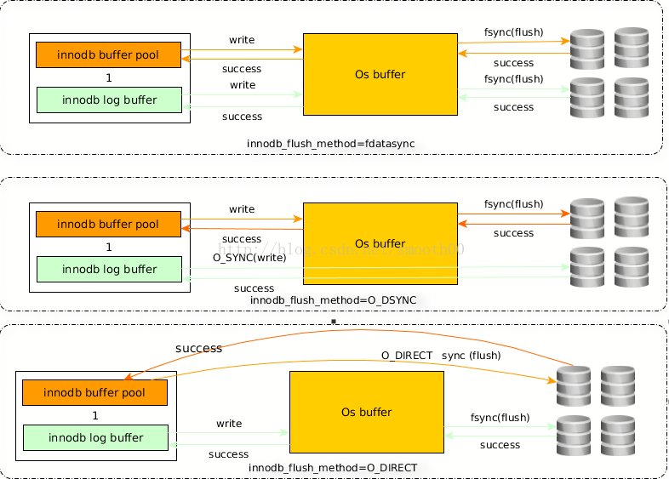
innodb_flush_method | 定义用于将数据刷新到InnoDB数据文件和日志文件的方法。O_DIRECT官方文档均使用fsync() flush data and log
innodb_io_capacity | innodb每秒能够执行的IO数上限。控制缓冲池每秒最多能写多少dirty pages
innodb_lock_wait_timeout | 放弃innodb事务等待行锁定的时长。
innodb_log_buffer_size | 日志缓冲大小
innodb_log_file_size | 单个日志文件大小
innodb_log_files_in_group | 日志组中的日志成员数
innodb_max_dirty_pages_pct | InnoDB尝试从缓冲池中刷新数据，以便脏页的百分比不超过此值
innodb_open_files | 指定MySQL可以一次保持打开的最大.ibd文件数，最小值为10.如果未启用innodb_file_per_table，则默认值为300，否则为300和table_open_cache中的较高值。
innodb_read_io_threads | InnoDB中读取操作的I / O线程数
innodb_thread_concurrency | InnoDB内同时保持操作系统线程的数量限制（InnoDB使用操作系统线程来处理用户事务），超过此限制的线程均会处于等待状态。
innodb_write_io_threads | InnoDB中写操作的I / O线程数

**engine innodb status:**

History_list | undo中待回收的事务数
unflushed_log:Log sequence number-Log flushed up to | 尚未被刷盘的日志字节数
checkpoint age:=Log sequence number-Last checkpoint at | 尚未被刷盘的脏页字节数
read views open inside InnoDB | 打开的只读视图个数
queries inside InnoDB | 有多少个正在查询的操作个数
queries in queue | 在队列中等待的查询请求数

**slave status:**

Read_Master_Log_Pos | io线程已经获取到主库binlog的位置
Exec_Master_Log_Pos | sql线程已经执行到主库Binlog的位置
Seconds_Behind_Master | 从主库执行事务到从库apply事务的延迟时间

